トラック
管理No.T110 |  |  |  |  |  | 申込締切日 | 2019-01-11
東京都トラック協会コンソーシアム 団体課題別人材力支援事業 集合研修 参加申込書

≪送信先≫ | FAX： 03-3342-5554 |  |  |  | （この用紙をFAXにてご送信ください）
 | E-mail：dantai-truck@manpower.co.jp |  |  |  | （添付し、メールにてご送信ください）

集合研修名
女性・若者の採用支援
女性を積極的に採用されている企業様の事例紹介
～女性の採用について～
対象者 |  | 実施日時 |  |  |  | 会場
経営者・管理職 採用担当者 |  | 2019-01-25 | / | 木曜日 |  | 東京都トラック総合会館
 |  | 9:30 ～ 12:00 |  |  |  | 4F会議室

概要 | 【研修内容】
 | 女性を積極的に採用されている企業様より、取組みをご紹介していただきます。
 | ①新雪運輸株式会社 人事担当 石田 英昭氏
 | ②株式会社ハナワトランスポート 首都圏エリア事業部 大木 貴氏 / 若生 朋美氏
 | ③シグマロジスティクス株式会社 女性活躍推進部 須田 淡子氏 / 北村 梓氏

 | 【事例紹介】
 | ➢なぜ、女性の採用を積極的に行うとお考えになったのか
 | ➢女性を採用するメリット
 | ➢女性を採用する上での苦労、大変な事、その他取組み内容 等
 | ➢女性を採用してよかった事

貴社名 |  |  | ご担当者名
 |  |  | ﾒｰﾙｱﾄﾞﾚｽ

参加者氏名 |  |  | 部署名
（ふりがな）
 |  |  | 役職

メールアドレス

参加者氏名 |  |  | 部署名
（ふりがな）
 |  |  | 役職

メールアドレス
【個人情報の取扱いについて】ご提供いただいた個人情報は、参加の確認、リマインドメール等の通知・連絡のために利用します。それ以外の利用目的または法令等に基づく要請の範囲を超えた利用はしません。
集合研修 カリキュラム | ＜女性採用・活躍事例紹介 3社＞
 | １．新雪運輸株式会社
 | ２．株式会社ハナワトランスポート
 | ３．シグマロジスティクス株式会社
 | ４．質疑応答
※カリキュラムは変更になる場合がありますことをあらかじめご了承ください。
集合研修 講師
 | １．新雪運輸株式会社
 | 1963年（昭和38年） 本社：埼玉県川口市芝高木1丁目7番14号
 | 事業内容：一般貨物自動車運送事業 貨物運送取扱事業
 | サードパーティロジスティクス事業（3PL）
 | 従業員数：約400名（パート・アルバイト社員含む）

写真
公認キャラクター
4Ｄ-ＭＡＮ
 | ２．株式会社ハナワトランスポート
 | 昭和27年10月 本社：東京都中央区日本橋箱崎町12番地2号
 | 箱崎ハナワビル
 | 事業内容：貨物自動車運送事業 貨物運送取扱事業
 | 貨物軽自動車運送事業
 | 従業員数：303名（男性288名 女性15名）

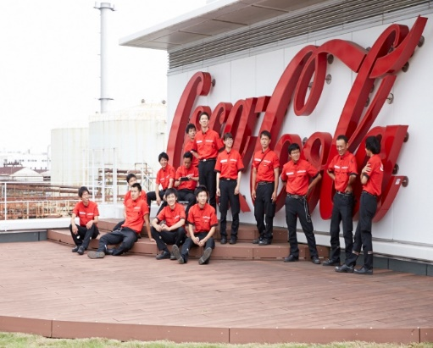
 | ３．シグマロジスティクス株式会社
 | 1980年（昭和55年）
 | 本社：東京都品川区上大崎2-25-2 新目黒東急ビル6階
 | 事業内容：一般貨物自動車運送事業 清涼飲料水の販売
 | 配送ｻｰﾋﾞｽ受託 等
 | 従業員数：約1800人

講師からの メッセージ | 人出不足の現状、又、今後、ますます厳しくなる状況において、戦力となる女性の活躍なくして、
 | トラック業界の未来は、ありません！
 | 女性の採用事例を是非、今後の参考にしていただき、トラック業界を盛り上げていきましょう！！

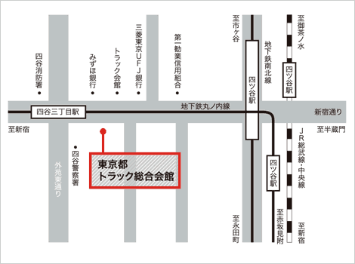
会場
 |  |  | 〒160-0004 東京都新宿区四谷3-1-8
 |  |  | 東京メトロ丸ノ内線
 |  |  | 「四谷三丁目」駅下車
 |  |  | 徒歩2分
 |  |  | JR総武線、中央線および
 |  |  | 東京メトロ丸ノ内線、南北線
 |  |  | 「四ツ谷」駅下車
 |  |  | 1番出口（赤坂口）より徒歩10分、
 |  |  | タクシー約4分

※研修効果を高める為、一回の研修参加人数を |  |  | ≪お問合わせ先≫
限定させていただいております。 お申込みいただいた時点で |  |  |  | 東京都トラック協会コンソーシアム
既に定員に達していた場合、研修参加をお断りさせて |  |  |  | 事務局（マンパワーグループ内）
いただくこともありますので予めご了承ください。 |  |  | TEL | 03-3342-4760
※ご記入いただいた情報につきましては、本事業に関する |  |  | 住所 | 〒163-0437
ご連絡やご案内の範囲内にて利用いたします。 |  |  |  | 新宿区西新宿2-1-1 新宿三井ビル 37階
 |  |  | mail | dantai-truck@manpower.co.jp

